1030
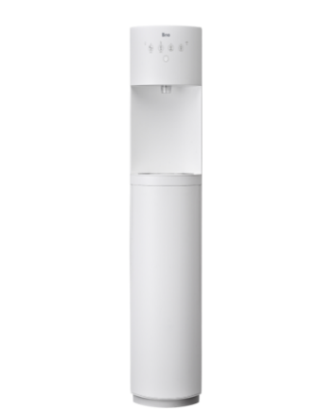
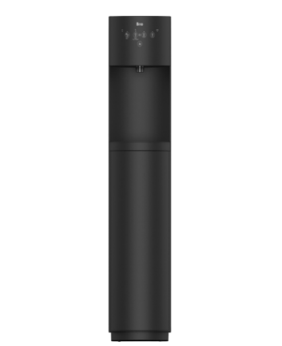
①
下記、文言を中心に移動をお願いします。

目立っていないので文章の変更と太文字部分を
下記デザインのようにしてほしいです。
水道水をいつでもおいしいお⽔に
定額制でたっぷり使える浄水型ウォーターサーバー
↓イメージ画像

②
画像変更と文言修正をお願いします。
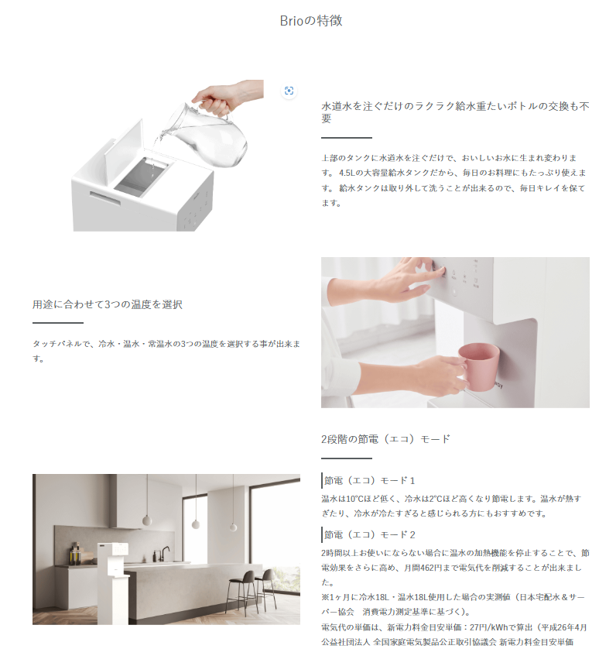
削除
特長
下記のようなラインを
入れてほしいです。

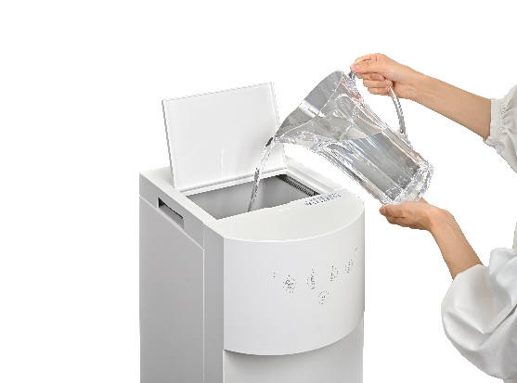

4.5L→4.0L

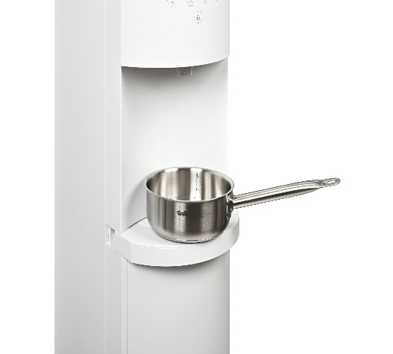

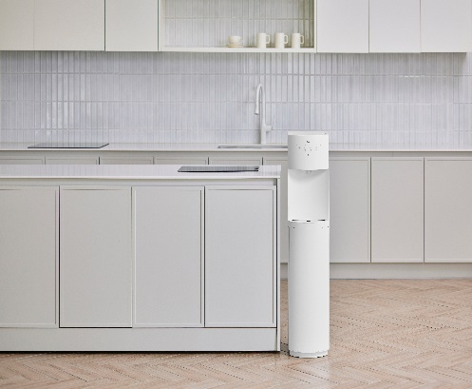

③
画像変更と文言修正をお願いします。
また、記載場所を下記の下に変更できますでしょうか。

この下に製品仕様のデータを記載していただきたいです。

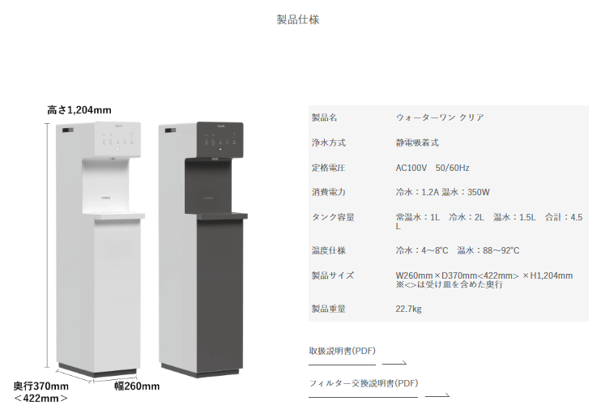
削除

このデータが変わってないので
変更をお願いします。

下記、画像に変更をお願いします。
サーバーサイズの表記は画像には不要です。

